预制小构件竞价清单
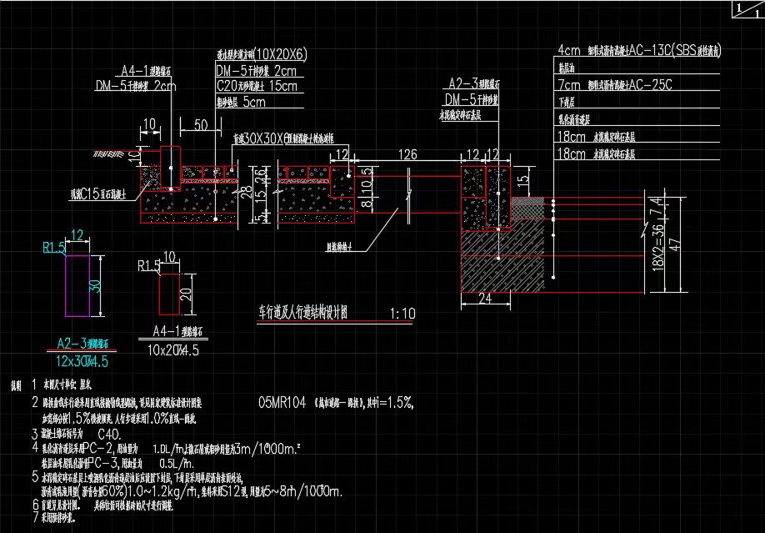
昌平区中关村生命科学园三期及“北四村”棚户区改造和环境整治B地块项目郝子庄中街等3条支路道路及管线工程-预制小构件竞价清单
工程名称：昌平区中关村生命科学园三期及“北四村”棚户区改造和环境整治B地块项目郝子庄中街等3条支路道路及管线工程
序号 | 材料名称 | 规格型号 | 单位 | 数量 | 不含税单价 | 税率（%） | 含税单价 | 合价（元） | 备注
1 | 盖板 | Y02B11-2，12s522-29 | 块 | 27 | 0 | 13.00% |  | 0
2 | 盖板 | Y02B13-2,12s522-30 | 块 | 6 | 0 | 13.00% |  | 0
3 | 盖板 | J02B1-2，12s522-56 | 块 | 7 | 0 | 13.00% |  | 0
4 | 预制井圈 | 直径800mm | 块 | 40 | 0 | 13.00% |  | 0
5 | 模块 | 挤压件MY8强度等级MU10 | 块 | 2600 | 0 | 13.00% |  | 0
6 | 模块 | 挤压件MY13强度等级MU10 | 块 | 4800 | 0 | 13.00% |  | 0
7 | 模块 | 挤压件40M强度等级MU10 | 块 | 1900 | 0 | 13.00% |  | 0
8 | 模块 | 40M-L强度等级MU10 | 块 | 200 | 0 | 13.00% |  | 0
9 | 模块 | 强度等级MU10 | 块 | 260 | 0 | 13.00% |  | 0
10 | 透水型步道方砖 | 100*200*60mm机压件，C40，抗折不小于5.0 | m2 | 2150 | 0 | 13.00% |  | 0
11 | 盲道砖 | 300*300*60mm机压件，C40，抗折不小于5.0 | m2 | 1100 | 0 | 13.00% |  | 0
12 | A2-3型路缘石 | 120×300×745mm | 块 | 2100 | 0 | 13.00% |  | 0
13 | A4-1型路缘石 | 100×200×745mm | 块 | 2000 | 0 | 13.00% |  | 0
14 | 混凝土树池 | C30混凝土树池尺寸:139*12/10*15 | 套 | 211 | 0 | 13.00% |  | 0
15 | 合计 |  |  |  |  |  |  | 0 |  | 路缘石图纸

